Febrero 2014
 |  |  | 28 de octubre de 2014

DATOS SOBRE HIPOTECAS CONSTITUIDAS SOBRE VIVIENDAS. AGOSTO 2014
El número de hipotecas sobre viviendas en la provincia de Sevilla en agosto de 2014 se incrementa un 18,6% con respecto al mismo mes del año 2013

 | Hipotecas constituidas sobre Viviendas y Capital
 |  | Número | Capital (Euros)
 | Sevilla | 535 | 49,982
 | Andalucía | 2,823 | 259,803
 | España | 15,040 | 1,540,544

 | Importe medio. Tasas en relación con el mes anterior y con el mismo mes del año 2013
 |  | Tasas intermensuales | Tasas interanuales
 | Sevilla | 0.00% | 0.00%
 | Andalucía | 0.00% | 0.00%
 | España | 0.00% | 0.00%
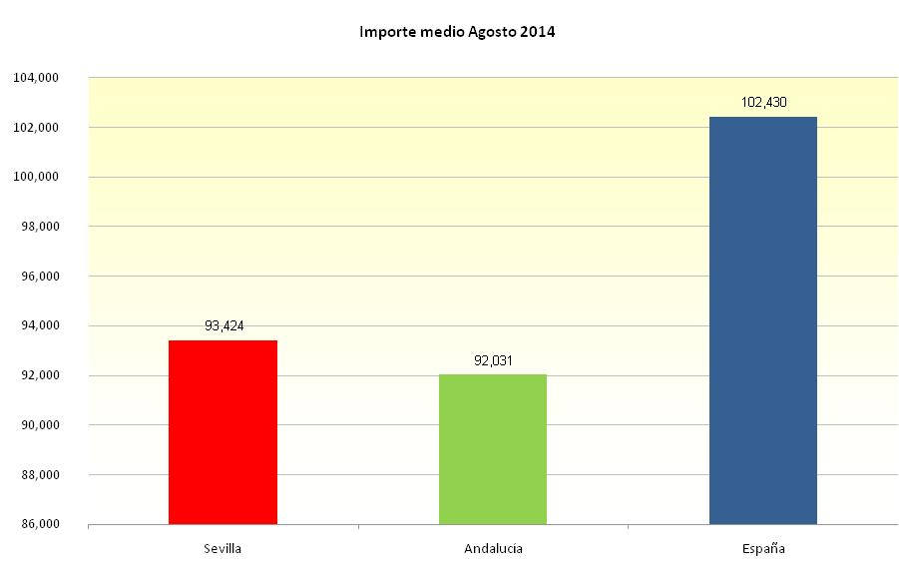

 |  | Fuente: Instituto Nacional de Estadística

